Gráfico 1
 |  |  |  |  | Gráfico 1. Resultados Presupuestarios (Abril 2021 y 2022)

 | Detalle | Ingresos | Gastos | Resultado Económico | Resultado Primario | Resultado Financiero
 | Corrientes | 84,155.9 | 58,977.5
 | Donaciones | 12.2 | N/D | 20,827.5 | 18,782.6 | 14,431.7
 | De Capital | 0.0 | 6,408.0
 | Intereses | N/D | 4,350.9

Notas: *Cifras preliminares
Se incluyen los Recursos de Captación Directa.
Fecha de imputación al 30/04/2022 // Fecha de registro al 07/05/2022
Fuente: SIGEF

Mapa
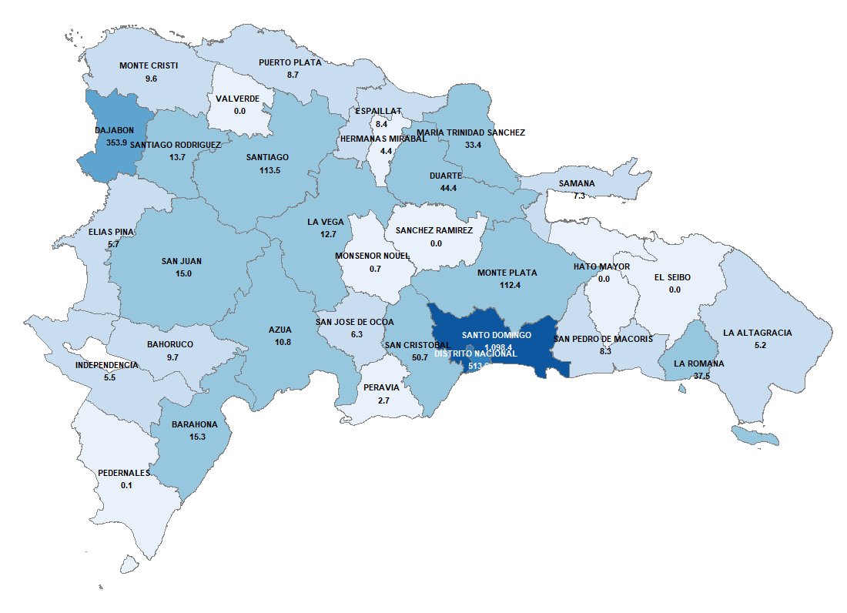

Notas: Cifras preliminares
Fecha de imputación al 30/04/2022 // Fecha de registro al 07/05/2022
Fuente: SIGEF

Gráfico 2
 |  | Gráfico 2. Distribución del Gasto por Clasificación Funcional (Abril 2021 y 2022)

Servicios Generales | 19.0%
Servicios Económicos | 20.4%
Protección del Medio Ambiente | 0.5%
Servicios Sociales | 53.9%
Intereses de la Deuda Pública | 6.2%
Blank | 100.0%

Notas: Cifras preliminares
Fecha de imputación al 30/04/2022 // Fecha de registro al 07/05/2022
Fuente: SIGEF

